גיליון1
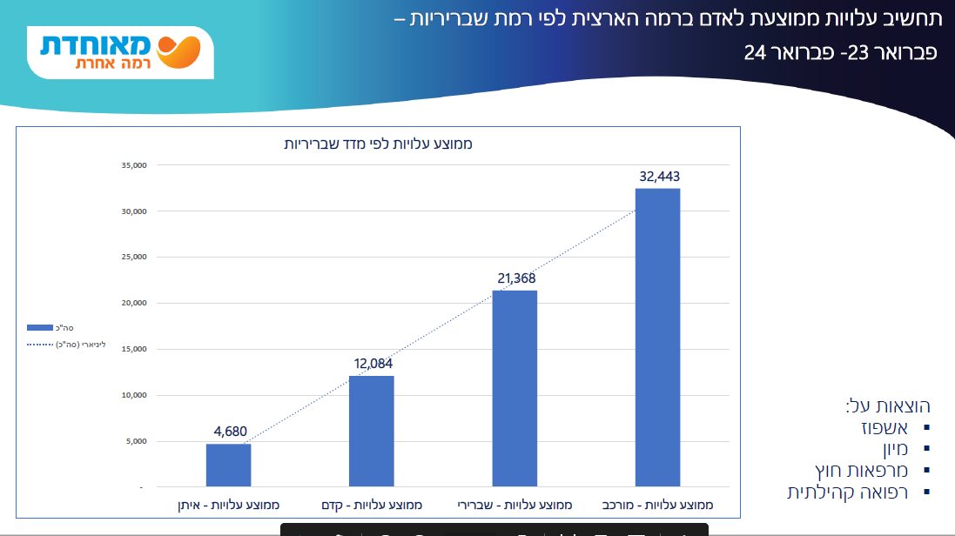
רמה | כמה ניתן להמיר | יחס המרה לכסף | כמה יחידות מקבלים | כמה העלות למדינה | דוגמא לכמה כסף אפשר להמיר | כמה טיפול בבית | כמה יח' לשירותים (או משולב עם כסף) | בחירה בפועל |  | רמה 1 עד 100% מהגמלה ביחס המרה של 100%
1 | 100% | 100% | 5.5 | 1535 | ₪ 1,475 | 5.5 | 9 | כ80% ממירים בכסף |  | רמות 2-6 עד שליש מהגמלה ביחס המרה של 80% מהעלות. לדוגמא, אם רמה 3=3000 שח ניתן להמיר 1000 שח ולקבל בפועל 800 שח.
2 | 33% | 80% | 10 | 2790 | ₪ 858 | 10 | 10 או 6 משולב | מחכים לנתון מעודכן | הערה:
3 |  |  | 17 | 4743 | ₪ 1,287 | 17 | 17 או 11 משולב |  | ב3-6 עם עובד זר אפשר להמיר הכל בכסף | בפועל, הערכה שלי:
4 |  |  | 21 | 5859 | ₪ 1,502 |  | 21 או 14 משולב |  |  | כ26% מהגמלה משולם בכסף ישיר
5 |  |  | 26 | 7254 | ₪ 1,931 |  | 26 או 15 משולב |  |  | עוד כ35% בכסף לבני משפחה מטפלים בשכר
6 |  |  | 30 | 8370 | ₪ 2,146 |  | 30 או 20 משולב |  |  | ועוד כ35% למטפלות ישראליות וזרות.
 |  |  |  |  |  |  |  |  |  | כ2% למרכזי היום וקהילות.

 | רמה | כמה העלות למדינה | חסכון בהישארות ברמה לחודש | חסכון לשנה בבטלא | חסכון לשנה בקופ"ח | סה"כ חסכון
 | 0 | - | 1,535 | 18,414 |  | ₪ 18,414
 | 1 | 1,535 | 1,256 | 15,066 |  | ₪ 15,066
 | 2 | 2,790 | 1,953 | 23,436 |  | ₪ 23,436
 | 3 | 4,743 | 1,116 | 13,392 |  | ₪ 13,392
 | 4 | 5,859 | 1,395 | 16,740 |  | ₪ 16,740
 | 5 | 7,254 | 1,116 | 13,392 |  | ₪ 13,392
 | 6 | 8,370 |  |  |  | 0 |  |  |  |  | המרת סיעוד למדד שבריריות
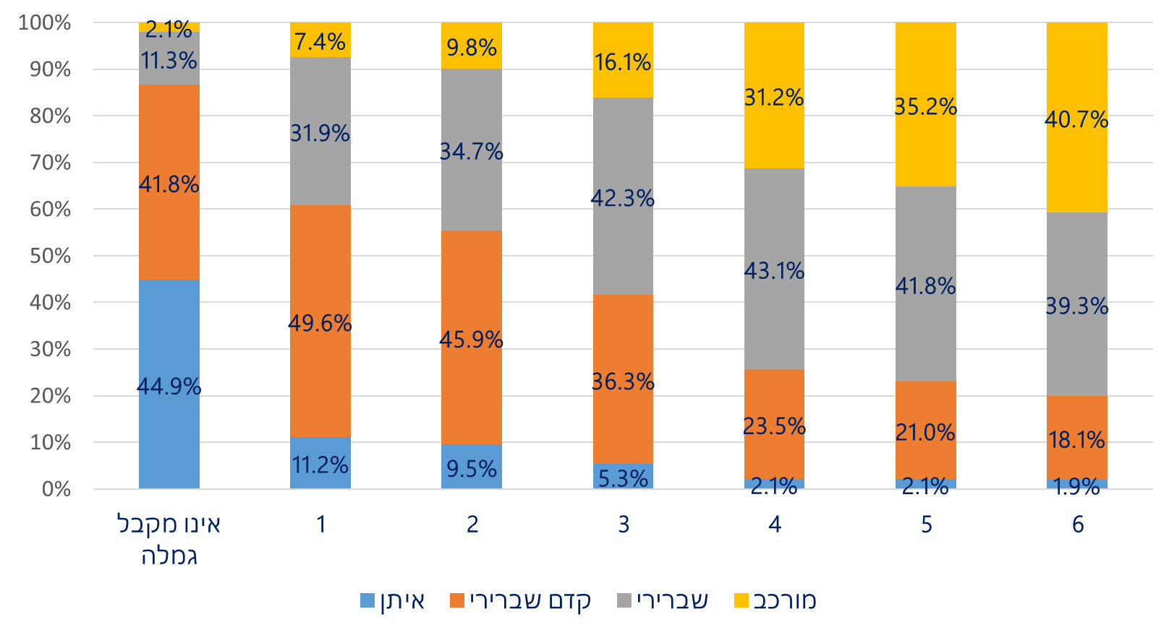

קופ"/סיעוד | עלות לקופח | חסכון לקופה לשנה | 0 | 1 | 2 | 3 | 4 | 5 | 6
איתן | 4,680 | - | 45% | 11.20% | 9.50% | 5.30% | 2.10% | 2.10% | 1.90%
קדם | 12,084 | 7,404 | 41.80% | 49.60% | 45.90% | 36.30% | 23.50% | 21% | 18.10%
שברירי | 21,368 | 9,284 | 11.30% | 31.90% | 34.70% | 42.30% | 43.10% | 41.80% | 39.30%
מורכב | 32,443 | 11,075 | 2.10% | 7.40% | 9.80% | 16.10% | 31.20% | 35.20% | 40.70%

קופ"/סיעוד | 0 | 1 | 2 | 3 | 4 | 5 | 6
איתן
קדם |  | 578
שברירי |  | 1913 | 259.95 | 705.58 | 74.27
מורכב |  | 587 | 265.80 | 697.73 | 1672.33 | 443.00 | 609.12
 |  | 3077 | 526 | 1403 | 1747 | 443 | 609

